2018_11_data
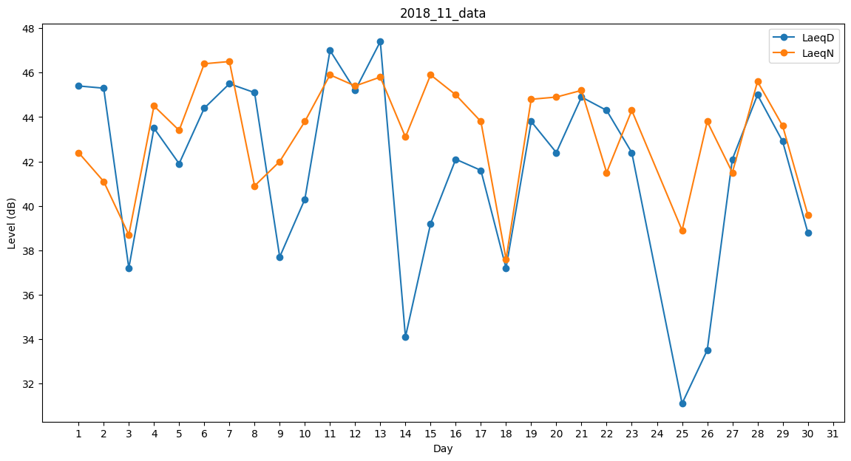
Day | LaeqD | LaeqN
1 | 45.4 | 42.4
2 | 45.3 | 41.1
3 | 37.2 | 38.7
4 | 43.5 | 44.5
5 | 41.9 | 43.4
6 | 44.4 | 46.4
7 | 45.5 | 46.5
8 | 45.1 | 40.9
9 | 37.7 | 42
10 | 40.3 | 43.8
11 | 47 | 45.9
12 | 45.2 | 45.4
13 | 47.4 | 45.8
14 | 34.1 | 43.1
15 | 39.2 | 45.9
16 | 42.1 | 45
17 | 41.6 | 43.8
18 | 37.2 | 37.6
19 | 43.8 | 44.8
20 | 42.4 | 44.9
21 | 44.9 | 45.2
22 | 44.3 | 41.5
23 | 42.4 | 44.3
24 | 46.1 | 0
25 | 31.1 | 38.9
26 | 33.5 | 43.8
27 | 42.1 | 41.5
28 | 45 | 45.6
29 | 42.9 | 43.6
30 | 38.8 | 39.6

